20250224
无 锡 市 汇 源 机 械 科 技 有 限 公 司
报 价 单

客 户： | 北京光华荣昌 |  |  |  |  |  |  |  |  |  |  |  |  |  |  | 电话： | 18610116470
联系人： | 刘经理 |  |  |  |  |  |  |  |  |  |  |  |  |  |  | 传真：

品名/图号 | 材质 | 材料单价元/kg | 产品重量kg | 损耗 | 材料费 | 合模费 | 打砂 | 毛边 | 抛丸 | 打磨 | 机加工 | 清洗烘干 | 电泳 | 喷粉 | 全检包装 | 运输 | 管理费 | 利润 | 合计/未税 | 模腔数 | 模具费&工装（含税） | 备注
REM0010618 | LM6 | 18.58 | 0.28 | 5% | 5.46 | 2.50 | 0.30 | 0.25 | 0.10 | 0.10 | 0.20 | 0.20 | 2.30 | 2.70 | 0.18 | 0.20 | 0.43 | 1.16 | 16.09 | 500T/1+1 | 138000 |  | 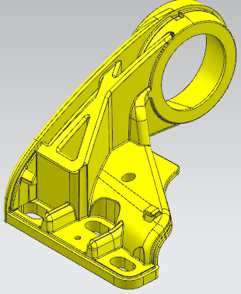
REM0010641 | LM6 | 18.58 | 0.28 | 5% | 5.46 | 2.50 | 0.30 | 0.25 | 0.10 | 0.10 | 0.20 | 0.20 | 2.30 | 2.70 | 0.18 | 0.20 | 0.43 | 1.16 | 16.09
RSM0010119 | LM6 | 18.58 | 0.1 | 5% | 1.95 | 1.75 | 0.20 | 0.20 | 0.05 | 0.05 | 0.00 | 0.00 | 1.20 | 1.40 | 0.15 | 0.10 | 0.21 | 0.56 | 7.83 | 300T/一出二 | ￥62,000
1.报价有效期30天。
2.原材料价格上下浮动5%，产品价格作相应调整。

 |  |  |  |  |  |  |  |  |  |  |  |  |  |  |  | 报价人： | 蔡 鑫

 |  |  |  |  |  |  |  |  |  |  |  |  |  |  |  | 日 期: | 2025-02-24

 |  |  |  |  |  |  |  |  |  |  |  |  |  |  |  | 电 话： | 15850235852

